CLIENTES


REPORTE DE INCIDENCIAS
INCIDENCIA | ESTADO
 | PENDIENTE | RESUELTA | Observaciones
Cambiar a mayúsculas el giro del negocio |  | SI
Agregar validación de formato de RUC |  | SI | Solo deja ingresar 13 caracteres
Búsqueda por nombre de razón social |  | SI
El papup cuando se ingresa una persona jurídica no se esta borrando los campos |  | SI
No busca por número de cedula |  | SI
Solo saca a la tabla un solo registro con el mismo apellido ejemplo hay más de dos registro de apellido pozo y solo trae uno. |  | SI
Solo busca apellidos con letras minúsculas |  | SI
No trae toda la información del contacto persona natural solo trae de persona jurídica |  | SI
El formulario no se esta actualizando debo actualizar toda la pagina para realizar búsquedas |  | SI
No esta buscando por nombres |  | SI
Aseguradoras cambiar a mayuscula el ingreso direccion |  | SI
Cliente solo busca nombres con minusculas |  | SI
No hay mensaje cuando ingreso una cedula no registrada en la base |  | SI
En el ingreso cliente no me deja modificar los datos del contacto |  | SI
En el ingreso cllienets persona juridica no hay donde poner persona de contacto |  | SI
Cuando se trata de modificar el contacto se borra todo y no deja ver que se sa a modificar |  | SI
En persona Juridica solo debe haber persona de contacto no apellido materno |  | SI | Es campo no es obligatorio
Al realizar la carga masiva en la base de datos no genera el codigo de cliente, solo me genera con clientes ingresados directamente |  | SI
El la busqueda de clientes deberis permitir modificar el cliente en dirección, telefono, mail |  | SI
Cuando busco con numero de cedula solo me despliega dirección, contactos, numero de cedula no despliega nombre |  | SI
No me permite buscar por nombre, apellido, Razon Social |  | SI
En papup editar cliente no elimina las direcciones |  | SI

ASEGURADORA
REPORTE DE INCIDENCIAS
INCIDENCIA | ESTADO
 | PENDIENTE | RESUELTA | Observaciones
Aseguradoras cambiar a mayuscula el ingreso direccion |  | SI
Cuando actualizo el formulario de ingreso de aseguradoras no se limpia se queda con la información que guarde |  | SI | Revisar
Cuando Ingreso otro usuario en el formulario de aseguradora borra al ya registardo |  | SI
El icono de agregar ramos no funciona el pap pup |  | SI
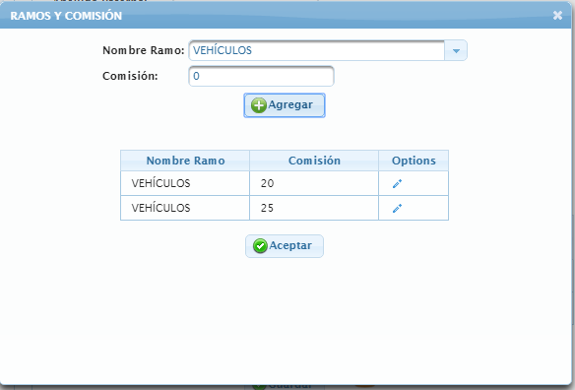
Pap pup de ramo esta agregando sin valores hay que validar |  | SI
Pap pup ramo esta muy grande |  | SI
Pap pup de ramo poner todo en mayusculas |  | SI
No deja agregar mas de tres aseguradoras |  | SI
Cuando grabo un contacto nuevo graba en minusculas |  | SI
Campo de RUC esta desactivado no me permite ingresar el numero |  | SI | Revisar esta funcionalidad el campo de RUC solo se debe ingresar una vez en la busqueda y queda guardado
Dentro del papup de ramos los ramos solo deben ingresar una sola vez no dos |  | SI
El campo comisión no debe ingresar campos menores ni iguales a cero |  | SI
El papup de Ramos no despliega los ramos ingresados en la lista |  | SI

INCENDIO
REPORTE DE INCIDENCIAS
INCIDENCIA | ESTADO
 | PENDIENTE | RESUELTA
El formulario de escoger aseguradora no se esta actualizando se queda el nombre de la aseguradora ejecutivo ingresado |  | SI
Para la cotización se debe enviar datos del cliente y los datos del objeto asegurado. | SI | NO
El campo Detalle debe ser una lista desplegable que genere los siguientes datos: 1 EDIFICIO INSTALACIONES 2 MUEBLES ENSERES EQUIPOS DE OFICINA 3MERCADERIA 4 MAQUINARIA 5 DINERO EN PERMANENCIA 6 PROPIEDAD PERSONAL DE EMPLEADOS 7 OTROS BIENES |  | SI
El detalle del objeto asegurado debe irse agregando varias veces ejemplo el item uno puede tener edif instalaciones, mubles enseres etc estos valores deben irse sumando y hacen una sola suma asegurada por item | SI | NO
Incluir detro de las coberturas todo riesgo con una opcion que si se acepta todos los campos se pongan activos para irlos desactivando decauerdo a los parametros establecidos, si no se escogio el todo riesgo activar manual mente las casillas que se encuentran en coberturas | SI | NO
En coberturas adicionales falta Text box para ingresar valores asegurados, tasa por coberturas adicionales y prima neta calculo multiplicacion del valor de la suma asegurada por la tasa de la cobertura | SI | NO
En coberturas adicionales cobran una tasa para algunas de estas la misma que genera una prima que va a sumar al total de la prima de los bienes, valor asegurado por tasa de riesgo | SI | NO
Seleccionar Clausulas Adicionales agregar dos text box para agregar # de días y valores | SI | NO
Para cotizar solo de activarse los campos deobjeto asegurado, Coberturas, Coberturas Adicionales, Clausulas Adicionales | SI | NO
Cambiar el texto de Seleccionar Condiciones Especiales por Observaciones Especiales y dejar caja de texto para ingreso manual de información si no se tiene algo ingresado | SI | NO
Una vez revisada las cotizaciones debe existir un reporte de costos, dedudcibles, condicones, coberturas, clausulas y Adicionales todo esto debe el sistema arrojar cuadros comparativos por la información que se envia costos deducibles, coberturas, observaciones especiales | SI | NO
El sistema debe llevar un control anual de cotizaciones presentadas por compañía de seguros y las ganadas y las no aceptadas | SI | NO
Aumentar estados en la parte de arriba que seria 1 Cotizado 2 presentado al cliente 3 Aceptada la oferta 4 solicitada la emisión 5 entregada la emisón 6 recibido documentos firmados | SI | NO
El sistema debe generar reporte de produccion por cada uno de los pasos y emails de alerta a los ejecutivos de cuenta de Avila | SI | NO
Valor Items debe ser la suma de todos los objetos asegurados campo debe cargarse automaticamente | SI | NO
Generar carta o email con el pedido de emisión adjuantado la oferta ganadora esta carta o mail deben guardarse en fle de la póliza que se esta solicitando, existe un tiempo de espera donde genera un recordatorio | SI | NO
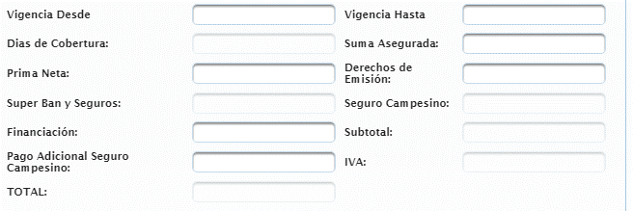
En la orden de emisón se debe enviar con todo lo que pidio el cliente siendo esto forma de pago. | SI | NO
Los campos de Cobro solo debe informar como se realizara el pago ya que esto es el modulo de cobrazas | SI | NO
Cuando sea financiamiento directo debe generar una tabla con las fechas de cobro y los valores esto se debe ingresar ya cuando la póliza este emitida | SI | NO
Cuando la póliza este emitida y sea enviada al cliente debe activarse estos campos y generar la carta para la entrega de póliza al cliente | SI | NO
Una vez que el cliente entregue los documentos firmados el sistema debe generar una carta en los cuales se envie a la compañía de seguros estos papeles | SI | NO
Eliminar las secciones dependientes de formas de pago, solo debe quedar el combo con las formas de pago, tambien eliminar la tabla de amortizacion | SI | NO
Concideraciones importantes elimiar este campo | SI | NO
Choise poliza vigente debe activarse cuando se ingresa la póliza vigente cuando se ingrese la factura y numero de póliza | SI | NO
Campos deducibles deben ir en la orden de emisión cuando se cambie el estado | SI | NO
Campo deducibles falta agregar Dinero en permanecia | SI | NO
Campo Tasas debe ser eliminado y esta información agregada al papup donse se solicto text box y solo quedar el campo tasa compresiva | SI | NO
Coberturas deben aparecer para cuando van a cotizar, y estas se deden poder modificar ya que muchas compañias no aceptan algunas | SI | NO
Una vez revisada las cotizaciones debe existir un reporte de costos, dedudcibles, condicones, coberturas, clausulas y Adicionales todo esto debe el sistema arrojar cuadros comparativos por la información que se envia costos deducibles, coberturas, observaciones especiales | SI | NO
Agregar a la lista de Formas de Pagos Debito recurrentes a la tarjeta de credito | SI | NO
Cuando sea Finaciado deberia aperecer una lista que genere del 1 al 12 para las cuotas y de ahí se debe poder ingresar el valor de la cuota y la fecha de pago | SI | NO
Debito Bancario deberia aparecer una lista que genere del 1 al 12 para cuotas y de ahí se debe poder ingresar el valor de a cuota y fecha de pago | SI | NO
Si el pago es de contado deberia aparecer para que cargue el campo si es efectivo o cheque | SI | NO
Los campos de pago deben aperecer a la emison de la póliza | SI | NO
Mas detalles de los pagos se deben realizar el modulo de cobranzas
Una vez emitida la póliza esta se debe desplegar las opciones para hacer movimientos dentro de la mis como son: Aumento de suma asegurada, disminución de suma asegurada, aumento de tasa, disminución de tasa, inclusión de nuevos objetos e items , exclusión de objetos o items, anexos aclaratorios, anulaciones, cancelaciones, aumento y exclusión de clausula adicionales y coberturas esto aplica para todos los ramos, tambien se puede modificar los deducibles | SI | NO
Ingresar las coberturas bien de acuerdo al documento excel | SI | SI
Una vez que se llene los datos para la cotización el sistema debe enviar un mail, generar una carta para que se envie a las compañias de seguros invitadas | SI | NO
Cuando se escoja la mejor cotización el sistema debe enviar un mail a la compañía de seguros indicando se proceda con la emisión | SI | NO
Una vez que llegue la cotiacion el sistema deberia habilitar los campos para el ingeso y enviar la póliza fisica al cliente | SI | NO
Prueba | SI | SI
Valores de objetos asegurados esta sumando mal |  | SI
El sistema debe validar por cada item ingresado un solo detalle | SI | NO
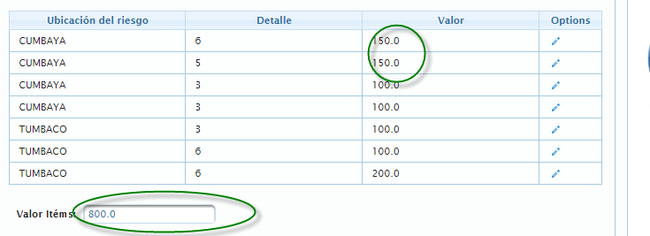
Si modificas un valor del objeto de la lista ubicacvión del riesgo este no suma. Suma total 900 | SI | NO

